关系图
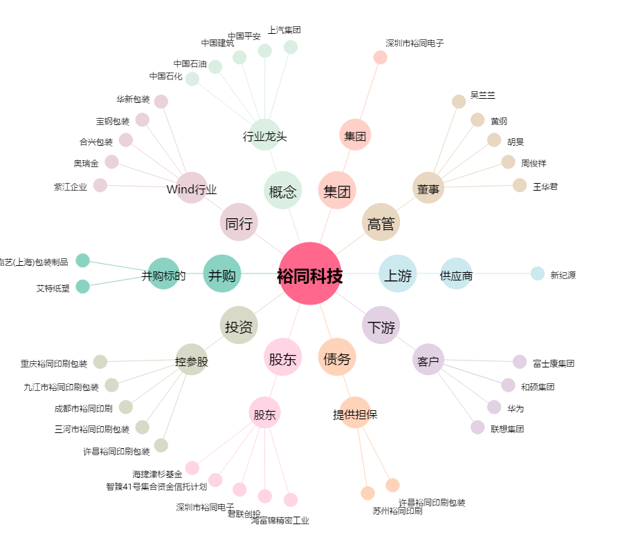
裕同科技[002831.SZ] - 关系概览图

